Saisie
GÉNÉRER LE DOSSIER DE MISE EN SERVICE
FICHE CHANTIER – remplis uniquement la colonne B (cases jaunes)
Champ | Valeur | Aide | GÉNÉRER LES CERTIFICATS (Word)
INFOS CLIENT
Client
Page de garde chantier
Adresse
Code postal |  | CodePostalVille (autocontrôle GGG) se fait tout seul
Certificat tests alarmes
Ville
Contact client |  | Responsable du chantier côté hôpital (directeur, adjoint…), pas forcément le pharmacien
Certificat réception pharmaceutique
Téléphone
Mail
Certificat réception provisoire
N° ordre
Chargé d’affaires
Autocontrôle (selon la typologie)
N° analyseur O² | 929824 | Certificats de réception pharma (finale + provisoire)

Autorisation de mise à l'arrêt
SOURCES / CADRES
Source 1
Source 2
Source 3
Rampe droite (autocontrôle GGG) |  | Vide = Source 1. Écrire SO si cette rampe n'existe pas
Rampe gauche (autocontrôle GGG) |  | Vide = Source 2. Écrire SO si cette rampe n'existe pas
Rampe secours (autocontrôle GGG) |  | Vide = Source 3. Écrire SO si cette rampe n'existe pas

TYPOLOGIE – INSTALLATION FINALE (certificat tests alarmes + réception pharmaceutique)
LIQ-LIQ-LIQ |  | X = coché, vide = non coché
LIQ-LIQ-GAZ |  | X = coché, vide = non coché
LIQ-GAZ-GAZ |  | X = coché, vide = non coché
GAZ-GAZ-GAZ |  | X = coché, vide = non coché
MESS’AIR |  | X = coché, vide = non coché
MESS-VAC |  | X = coché, vide = non coché
Autre |  | X = coché, vide = non coché
Fluide | Oxygène médicinal | Choisir dans la liste (vide = case non cochée)

TYPOLOGIE – INSTALLATION PROVISOIRE (certificat réception PROVISOIRE uniquement)
LIQ-LIQ-LIQ |  | X = coché, vide = non coché
LIQ-LIQ-GAZ |  | X = coché, vide = non coché
LIQ-GAZ-GAZ |  | X = coché, vide = non coché
GAZ-GAZ-GAZ |  | X = coché, vide = non coché
MESS’AIR |  | X = coché, vide = non coché
MESS-VAC |  | X = coché, vide = non coché
Autre |  | X = coché, vide = non coché
Fluide | Oxygène médicinal | Choisir dans la liste (vide = case non cochée)

DEMANDE EGYDE – SITE (onglet Demande EGYDE ; client, adresse, CP et ville = INFOS CLIENT)
Date de la demande |  | Format jj/mm/aaaa
Date de M.E.S. souhaitée |  | 3 jours ouvrés minimum si type existant
Nom du site (création) |  | Ex : CH DE PITHIVIERS / PITHIVIERS (45)
Type de site |  | Ex : LGG
N° de téléphone du site
N° identification
N° esclave
N° astreinte
Source principale |  | Ex : 3000L
Source attente |  | Ex : 2XCV18
Source secours |  | Ex : 3B50
Commercial responsable

DEMANDE EGYDE – CONTACT CLIENT 1 (laisser vide si pas de contact 1)
Nom
Prénom
Adresse mail
N° de téléphone
Service
Identifiant
Mot de passe
Type d’accès client |  | Ex : etendu
Ajout alarme |  | oui / non

DEMANDE EGYDE – CONTACT CLIENT 2 (laisser vide si pas de contact 2)
Nom
Prénom
Adresse mail
N° de téléphone
Service
Identifiant
Mot de passe
Type d’accès client |  | Ex : etendu
Ajout alarme |  | oui / non

DEMANDE EGYDE – CONTACT CLIENT 3 (laisser vide si pas de contact 3)
Nom
Prénom
Adresse mail
N° de téléphone
Service
Identifiant
Mot de passe
Type d’accès client |  | Ex : etendu
Ajout alarme |  | oui / non

PAGE DE GARDE / FICHE CHANTIER (client, adresse, ordre, sources = INFOS CLIENT)
Tél. standard
Pharmacien : nom |  | Pharmacien de l'hôpital. Le contact client (lignes du haut) apparaît aussi sur la page de garde
Pharmacien : téléphone
Pharmacien : mail
Services techniques : nom |  | Ex : Mr DUPONT Paul (Resp SCE technique)
Services techniques : téléphone
Services techniques : mail
Détente Cahouet : n° |  | Le type (GGG, LLG…) est repris de la typologie
Détente Cahouet : n° de série |  | Affiché entre parenthèses
Boîtier d'alarme HORUS : n°
Télésurveillance eWON Flexy202 : n°
N° SIM |  | Vide = N° de téléphone du site (section EGYDE)
Supervision Egyde Med : n°
Livraison (site et jour)
Consommation annuelle (m3/an) |  | Nombre seul, ex : 4800. Le m3/jour est calculé tout seul (÷ 365)
Durée du contrat (ans) |  | Nombre seul, ex : 4
Début du contrat |  | Date jj/mm/aaaa

AUTOCONTRÔLES (MESS'AIR / MESS'VAC ; GGG, LGG, LLG et LIQ utilisent les sources ci-dessus)
Compresseur n° 1 : modèle (MESS'AIR)
Compresseur n° 2 : modèle (MESS'AIR)
Compresseur n° 3 : modèle (MESS'AIR)
Pompe à vide n° 1 : capacité (MESS-VAC)
Pompe à vide n° 2 : capacité (MESS-VAC)
Pompe à vide n° 3 : capacité (MESS-VAC)
N° platine secours (MESS'AIR)
N° de série Mil's (MESS'AIR / MESS-VAC)

AUTORISATION DE MISE À L'ARRÊT ET DÉMONTAGE
Date de l'intervention |  | Date jj/mm/aaaa
L'établissement représenté par |  | Nom et fonction
Installation démontée (composition) |  | Vide = type + sources (ex : GGG 1XCV18 + 1XCV18 + 1XCV8)
Arrêt à compter du |  | Date jj/mm/aaaa
Heure de l'arrêt |  | Ex : 14 heures

DEMANDE DE REMPLISSAGE (onglet Demande remplissage ; client, adresse, ordre = INFOS CLIENT)
Gaz | LOX Med | Ex : LOX Med
Modèle de réservoir |  | Ex : VT3/18
N° de série du réservoir
Contenance (L/tonne) |  | Ex : 3000 l
Pression de service du réservoir (bar) |  | Ex : 10 bar (repris aussi dans l’autocontrôle LIQ)
Utilisation gaz ou liquide |  | Gazeux / Liquide
Volume annuel |  | Vide = consommation annuelle (page de garde) en m3/an
Prise maréchal |  | Ex : OUI
Date de la mise en service |  | Vide = date de M.E.S. de la demande EGYDE
Heure de la mise en service |  | Ex : 08h00
Besoin en liquide (L/tonne) |  | Ex : mise en froid + 1500 l
Contact client pour le chauffeur |  | Vide = Contact client
Téléphone du contact |  | Vide = Téléphone
Code client
Remarques

Demande EGYDE
EXPORTER EGYDE
Nom du Site client : | Date de la demande :
Adresse | Date de M.E.S. souhaitée :
 | (3 jours ouvrés minimum si type existant)
cp
ville
Création (à remplir seulement pour la demande d'intégation d'un nouveau Site)
Nom du Site :
Type de Site : | SOURCE PRINCIPALE
N° De Téléphone : | SOURCE ATTENTE
N° Identification : | SOURCE SECOURS
N° Esclave : | Commercial responsable
N° ASTREINTE

Contact Client (à remplir à la création ou pour ajout nouvel utilisateur)
Nom :
Prénom :
Adresse Mail :
N° De Téléphone :
Service :
Identifiant :
Mot de Passe :
Type d'accès Client :
ajout alarme

Nom :
Prénom :
Adresse Mail :
N° De Téléphone :
Service :
Identifiant :
Mot de Passe :
Type d'accès Client :
ajout alarme

Nom :
Prénom :
Adresse Mail :
N° De Téléphone :
Service :
Identifiant :
Mot de Passe :
Type d'accès Client :
ajout alarme

Demande remplissage
EXPORTER REMPLISSAGE
FR.50.05.Form.004 | Demande de remplissage
Version 1 (décembre 2018)
Tous sites France
Emetteur
Gaz | LOX Med
N° d’ordre
Modèle de réservoir
N° de série
Contenance (L/tonne)
Pression de service du réservoir (bar)
Utilisation gaz ou liquide
Volume annuel (L/tonne)
Prise maréchal
Date de la mise en service
Heure de la mise en service
Besoin en liquide (L/tonne)
Client
Adresse
Commune
Nom du Contact client pour le chauffeur
Téléphone
Code client
Remarques

Lisez-moi
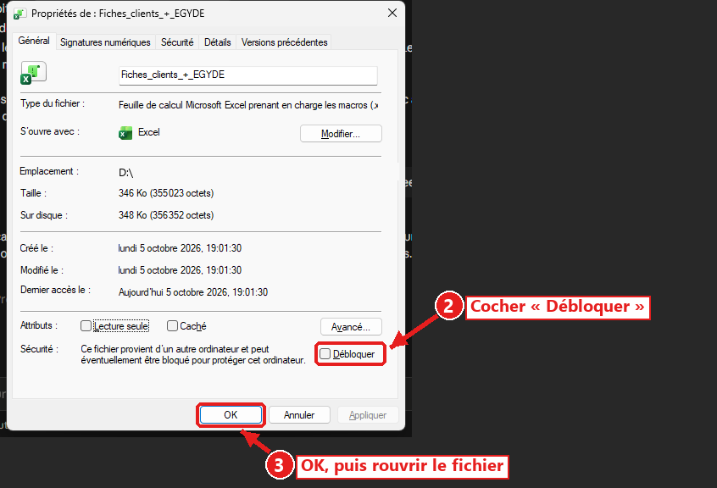
Comment utiliser ce fichier
1. Onglet « Saisie » : c’est le SEUL onglet à remplir. Une ligne = un champ, tu tapes la valeur dans la colonne B (cases jaunes).
2. Typologie : mets X (liste déroulante) en face de la ou des cases à cocher, laisse vide sinon. Choisis le fluide dans la liste.
3. La section « PROVISOIRE » est indépendante : elle ne sert qu’au certificat de réception PROVISOIRE.
La section « INSTALLATION FINALE » sert au certificat tests alarmes et au certificat de réception pharmaceutique.
4. Onglet « Fiches clients » : technique, se calcule tout seul. NE PAS MODIFIER. C’est lui que Word lit.
5. Enregistre et ferme Excel avant de lancer la fusion dans Word.
6. Demande EGYDE : remplis la section « DEMANDE EGYDE » en bas de Saisie, l’onglet « Demande EGYDE » se remplit tout seul (nom du site client, adresse, CP et ville repris des INFOS CLIENT). Bouton « Exporter EGYDE » : crée un fichier séparé à envoyer.
7. Boutons « Générer » (onglet Saisie, à droite) : « Dossier de mise en service » = les 4 certificats dans un seul Word ; « Page de garde chantier » = la page de garde (n° d'ordre en gros, consommation et contrat calculés) ; les autres boutons = un document chacun ; « Autocontrôle » choisit tout seul le bon formulaire (GGG, LGG, MESS'AIR, MESS-VAC) selon la typologie cochée. Une fenêtre « Enregistrer sous » propose le nom : choisir le dossier puis Enregistrer. Les modèles Word doivent rester dans le dossier « Modèles Word » à côté de cet Excel.
Dans Word (à faire une fois par modèle)
Publipostage > Sélection des destinataires > Utiliser une liste existante > ce fichier > onglet « Fiches clients$ ».
Puis « Aperçu des résultats » pour vérifier, et « Terminer et fusionner » > « Modifier des documents individuels » > « Tous ».
8. Demande de remplissage : remplis la section « DEMANDE DE REMPLISSAGE » en bas de Saisie, l'onglet « Demande remplissage » se remplit tout seul. Bouton « EXPORTER REMPLISSAGE » : crée un fichier séparé à envoyer.
Nouveau chantier : écrase les valeurs de la colonne B de « Saisie », enregistre, puis refais la fusion.
Boutons « Générer » : remplir la Saisie, puis cliquer sur un bouton
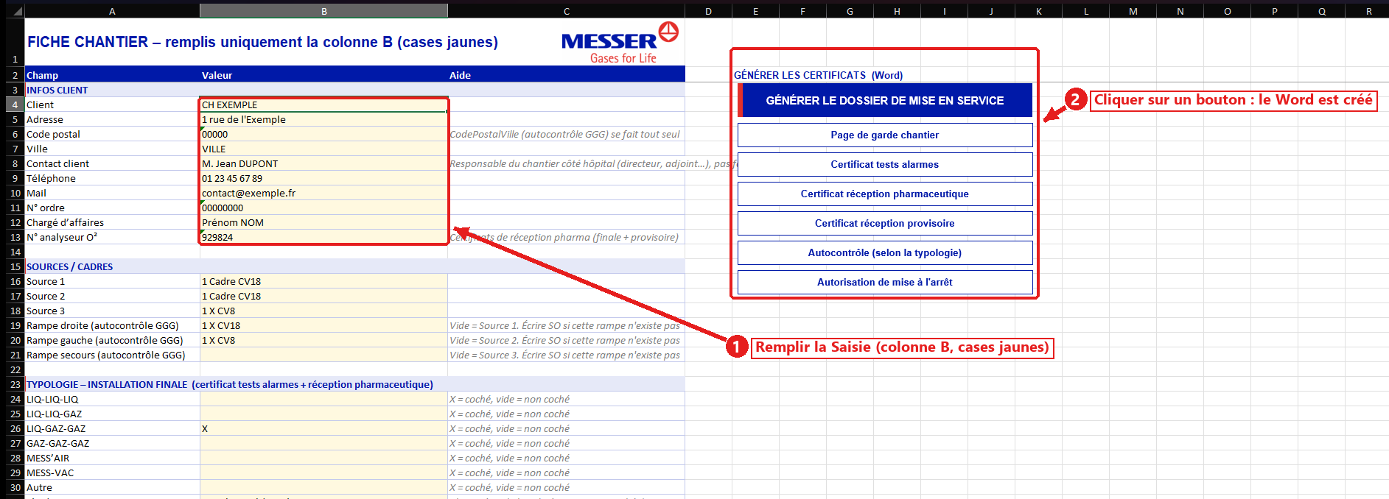

Étapes 1 à 3 : dans Word, onglet Publipostage

Étapes 4 et 5 : choisir Fiches_clients_+_EGYDE.xlsm, puis la ligne 'Fiches clients$' et OK
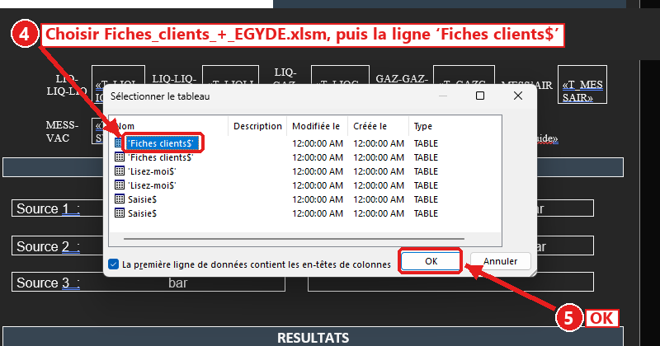

Étapes 6 à 8 : Aperçu des résultats pour vérifier, puis Terminer & fusionner > Modifier des documents individuels > Tous > OK
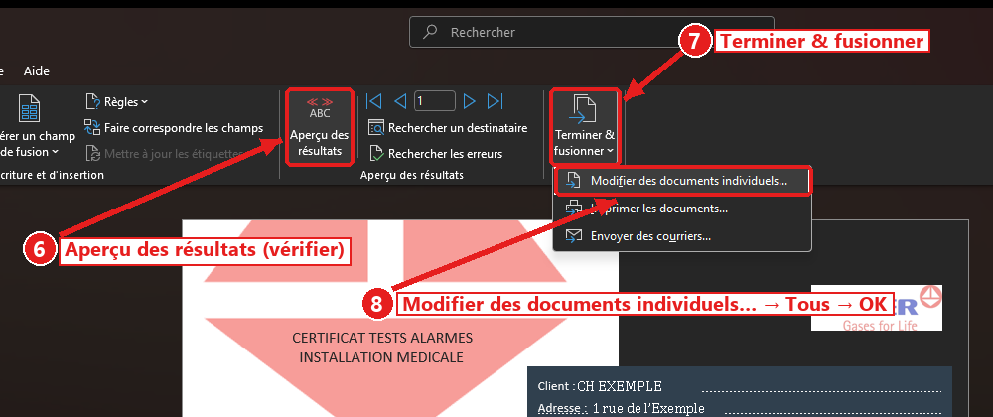

Demande EGYDE : créer le fichier à envoyer
À l'ouverture : cliquer sur « Activer le contenu » (bandeau jaune). Si c'est un bandeau ROUGE « Risque de sécurité » : fermer Excel, clic droit sur le fichier > Propriétés > cocher « Débloquer » > OK, puis rouvrir (voir captures tout en bas). Le fichier créé est en valeurs seules, sans lien : c'est lui qu'on joint au mail.
Étape 1 : remplir la section DEMANDE EGYDE dans Saisie
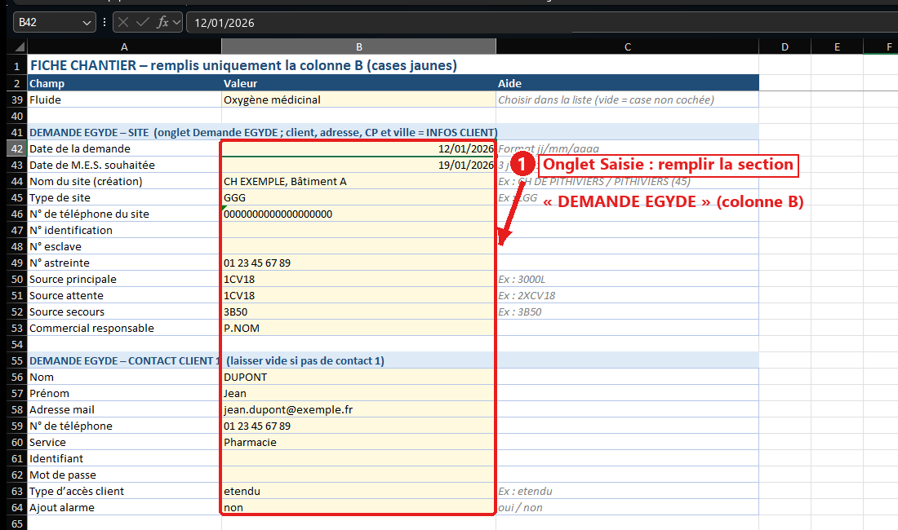

Étape 2 : onglet Demande EGYDE, vérifier puis cliquer sur Exporter EGYDE
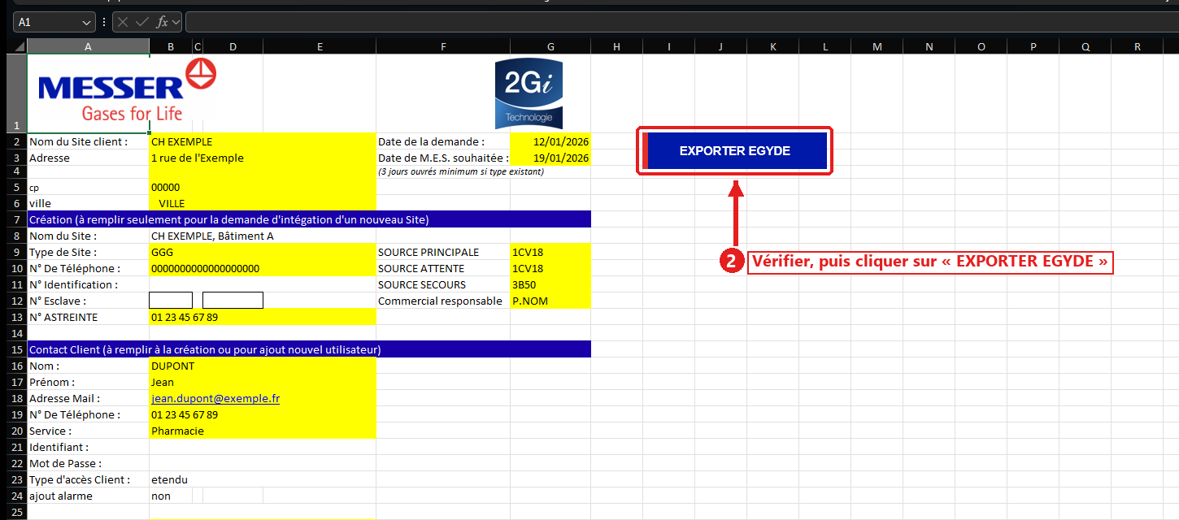

Étapes 3 et 4 : choisir le dossier puis Enregistrer

Étape 5 : le fichier est créé et ouvert
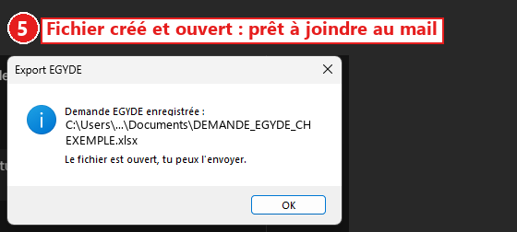

Bandeau rouge « Risque de sécurité » : débloquer le fichier (une seule fois)

